フロントページ- 画面詳細設計仕様書
フロントページ画面詳細設計書
サブシステムID |  | サブシステム名 | 航空券・乗車券予約システム | 作成日 | 2025-01-30 | 作成者 | 林诗卉
機能ID | LA0001 | 機能名 | フロントページAPI | 更新日 |  | 更新者
画面レイアウト
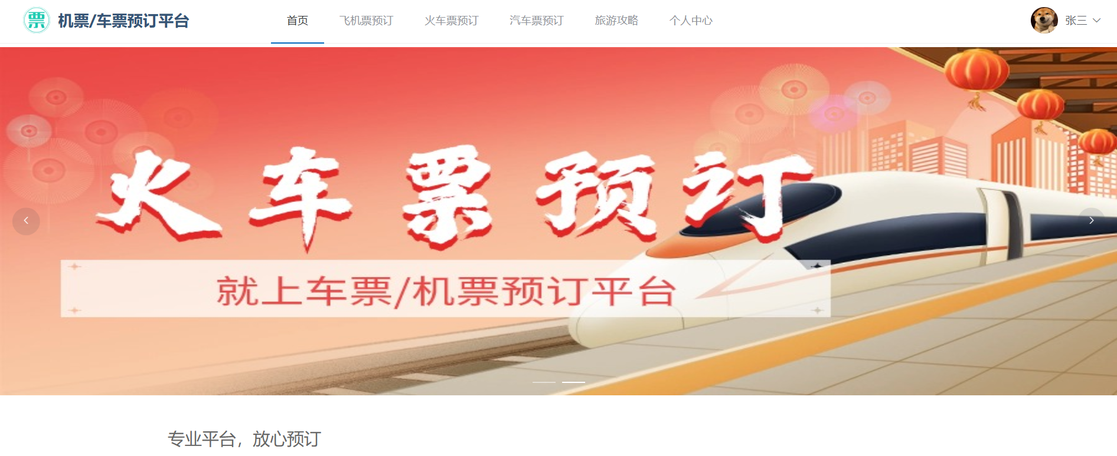 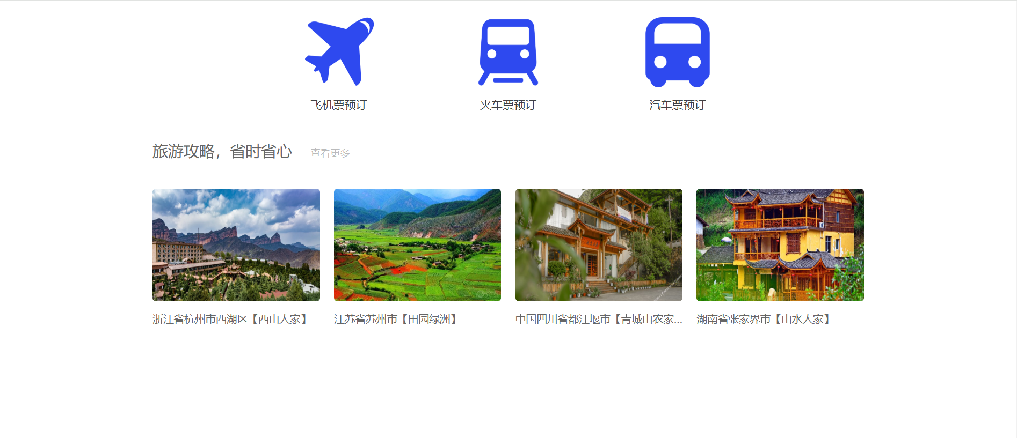

処理詳細
フロントページの表示

イベント概要
No | 詳細 | イベント名 | イベント分類 | 処理説明

イベント詳細
イベントNo |  | イベント名

画面項目定義
No | 項目名 | 項目分類 | 必須 | 必須条件 | 初期値 | ソート可否 | 取得要素
1 | 画像 | ピクチャー
2 | 航空券予約 | ボタン
3 | 列車切符予約 | ボタン
4 | バス切符予約 | ボタン

